PROGRAMA DE TEPDC
PROGRAMA DE TRANSPARENCIA Y ÉTICA PÚBLICA 2024

Formulación del Programa -
Formato actualizado de acuerdo a los lineamientos de: Departamento Administrativo de la Función Pública - DAFP - La Ley 2195 de 2022 y Secretaría General Alcaldía Mayor de Bogotá - Documento Técnico Programas de Transparencia y Ética Pública del Distrito Capital - Diciembre 2022.

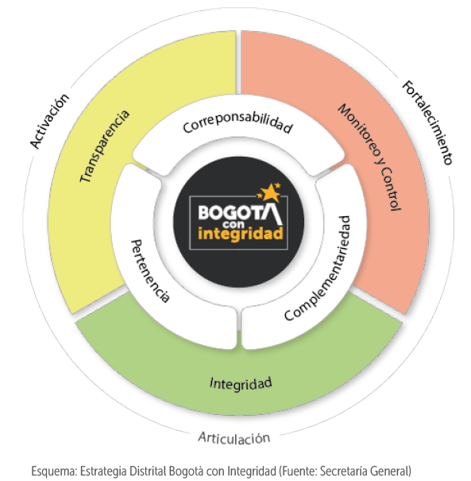

PROGRAMA DE TEPDC - OBJETIVO
¿Qué es el Programa de Transparencia y Ética Pública? | Transparencia | 82
 | Integridad | 9
El artículo 31 de la Ley 2195 de 2022 “Por medio de la cual se adoptan medidas en materia de transparencia, prevención y lucha contra la corrupción y se dictan otras disposiciones”, modificó el Artículo 73 de la Ley 1474 de 2011 (Ley Anticorrupción), transformando el Plan Anticorrupción y de Atención al Ciudadano (PAAC), en el Programa de Transparencia y Ética Pública. El Documento Técnico de Programas de Transparencia y Ética Pública del Distrito Capital, lo define como el “conjunto de acciones o iniciativas que se desarrollan para promover la transparencia, la ética, la integridad y la lucha contra la corrupción, desde el marco institucional y legal en el que se inscriben las entidades públicas distritales, y bajo una perspectiva de corresponsabilidad en la prevención, detección y sanción de actos asociados a la corrupción”. Está conformado por (3) ejes (Transparencia, Integridad y Monitoreo y Control) y nueve (9) componentes, cuyo objetivo es generar mecanismos que protejan a la administración de cometer actos de corrupción que vayan en contra de los fines esenciales del Estado. Estos son: 1. Mecanismos para la transparencia y acceso a la información, 2. Rendición de Cuentas, 3. Mecanismos para mejorar la atención al ciudadano, 4. Racionalización de trámites, 5. Apertura de información y datos abiertos, 6. Participación e innovación en la gestión pública, 7. Promoción de la integridad y la ética pública, 8. Gestión de riesgos de corrupción – Mapas de riesgo y 9. Medidas de debida diligencia y prevención de lavado de activos. | Monitoreo y control | 14

Objetivo General: Promover la transparencia y mejorar la atención al ciudadano dentro de la Fundación Gilberto Alzate Avendaño, con el propósito de dar cumplimiento a la Ley 1474 de 2011 "Por la cual se dictan normas orientadas a fortalecer los mecanismos de prevención, investigación y sanción de actos de corrupción y la efectividad del control de la gestión pública" y la Ley 2195 de 2022 "Por medio de la cual se adoptan medidas en materia de transparencia, prevención y lucha contra la corrupción y se dictan otras disposiciones", mediante la definición de actividades encaminadas a la lucha contra la corrupción. |  | 105

Alcance: El Programa de transparencia y ética pública de la Fundación Gilberto Alzate Avendaño para la vigencia 2024, aplica para todos los procesos, y es de estricto cumplimiento para todos los servidores públicos y contratistas en el desarrollo de sus funciones y obligaciones, impactando positivamente en el servicio prestado a los grupos de valor y/o partes interesadas.

